詳細クラス図
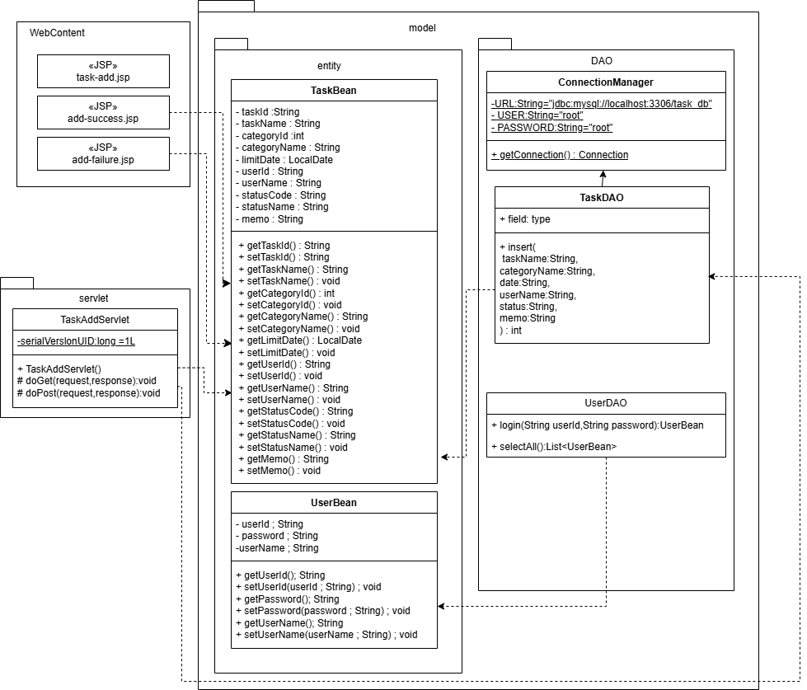
詳細クラス図 | システム名 | グループ名 | 作成日 | 担当 | 承認印
 | TaskBoy（TasBo） | チームTasBo | 2026-06-02 | 栗原

画面設計書（登録画面）
画面設計書 | システム名 |  | グループ名 |  | 作成日 | 担当 | 承認印
 | TaskBoy（TasBo） |  | チームTasBo |  | 2026-06-02 | 栗原

画面名称 | 登録画面
画面レイアウト
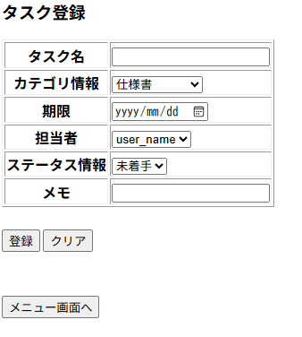

フォーム定義
action | add-servlet |  |  |  |  | method | POST
識別ID | ラベル | type | name | value | 備考
1 | タスク名 | text | taskName | -
2 | カテゴリ情報 | select | categoryId | categoryId
3 | 期限 | time | date | -
4 | 担当者情報 | select | userName | -
5 | ステータス情報 | select | statusInfomation | -
6 | メモ | text | memo | -

画面設計書（登録完了画面）
画面設計書 | システム名 |  | グループ名 |  | 作成日 | 担当 | 承認印
 | TaskBoy（TasBo） |  | チームTasBo |  | 2026-06-02 | 栗原

画面名称 | 登録完了画面
画面レイアウト
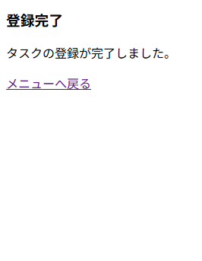

フォーム定義
action | add-servlet |  |  |  |  | method | POST
識別ID | ラベル | type | name | value | 備考
1 | メニューへ戻る | href |  | メニューへ戻る

画面設計書（登録失敗画面）
画面設計書 | システム名 |  | グループ名 |  | 作成日 | 担当 | 承認印
 | TaskBoy（TasBo） |  | チームTasBo |  | 2026-06-02 | 栗原

画面名称 | 登録画面
画面レイアウト
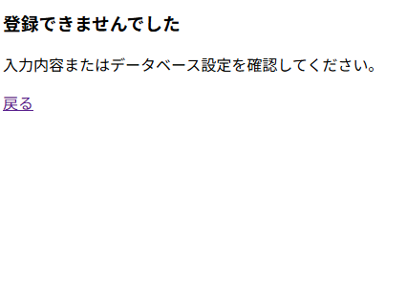

フォーム定義
action | add-servlet |  |  |  |  | method | POST
識別ID | ラベル | type | name | value | 備考
1 | 戻る | href |  | 戻る

画面設計書（ログアウト）
画面設計書 | システム名 |  | グループ名 |  | 作成日 | 担当 | 承認印
 | TaskBoy(TasBo) |  | チームTasBo |  | 2026-06-03 | 菊地

画面名称 | ログアウト
画面レイアウト

1

フォーム定義
action | login.jsp |  |  |  |  | method | POST
識別ID | ラベル | type | name | value | 備考
1 | ログイン画面へ | submit |  | ログイン画面へ

画面設計書（メニュー）
画面設計書 | システム名 |  | グループ名 |  | 作成日 | 担当 | 承認印
 | TaskBoy(TasBo) |  | チームTasBo |  | 2026-06-03 | 菊地

画面名称 | メニュー
画面レイアウト

1
2
3

フォーム定義
action | task-add-jsp |  |  |  |  | method | POST
識別ID | ラベル | type | name | value | 備考
1 | タスク登録 | submit |  | タスク登録

action | task-list-servlet |  |  |  |  | method | POST
識別ID | ラベル | type | name | value | 備考
2 | タスク一覧表示 | submit |  | タスク一覧表示

action | logout.jsp |  |  |  |  | method | POST
識別ID | ラベル | type | name | value | 備考
2 | ログアウト | submit |  | ログアウト

